2026年单位预算
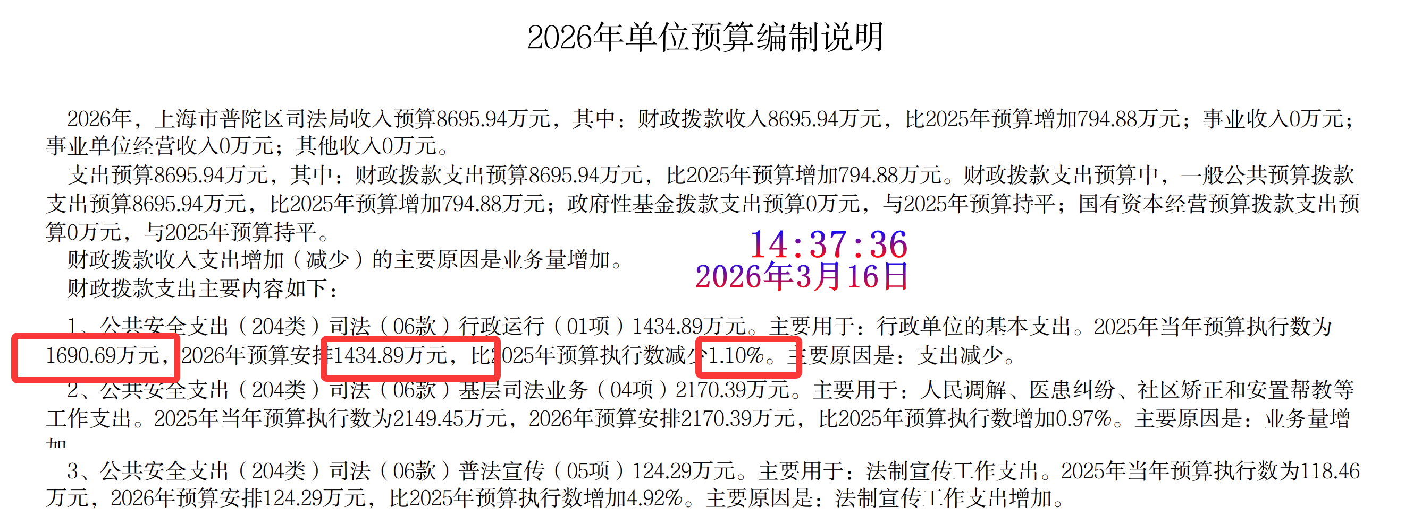
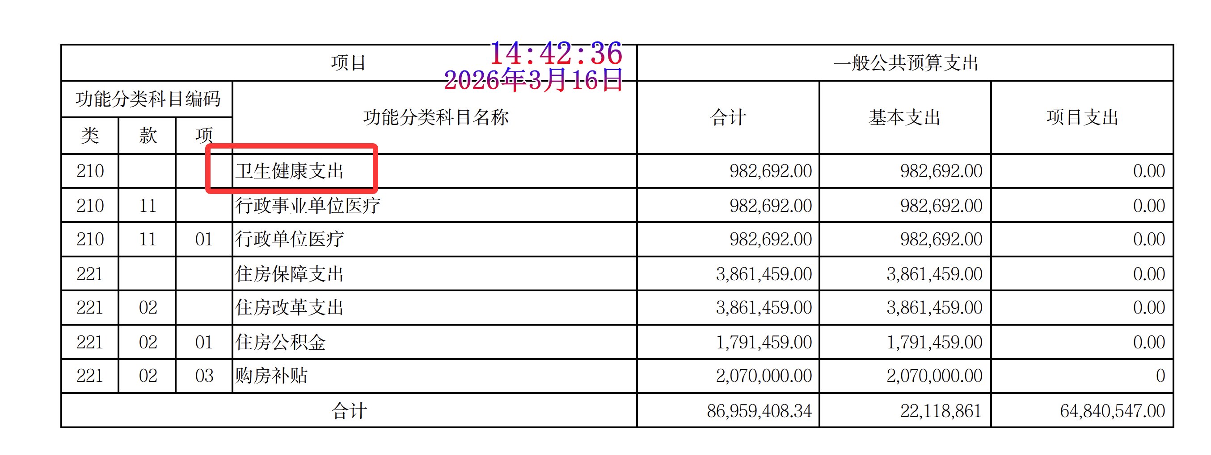
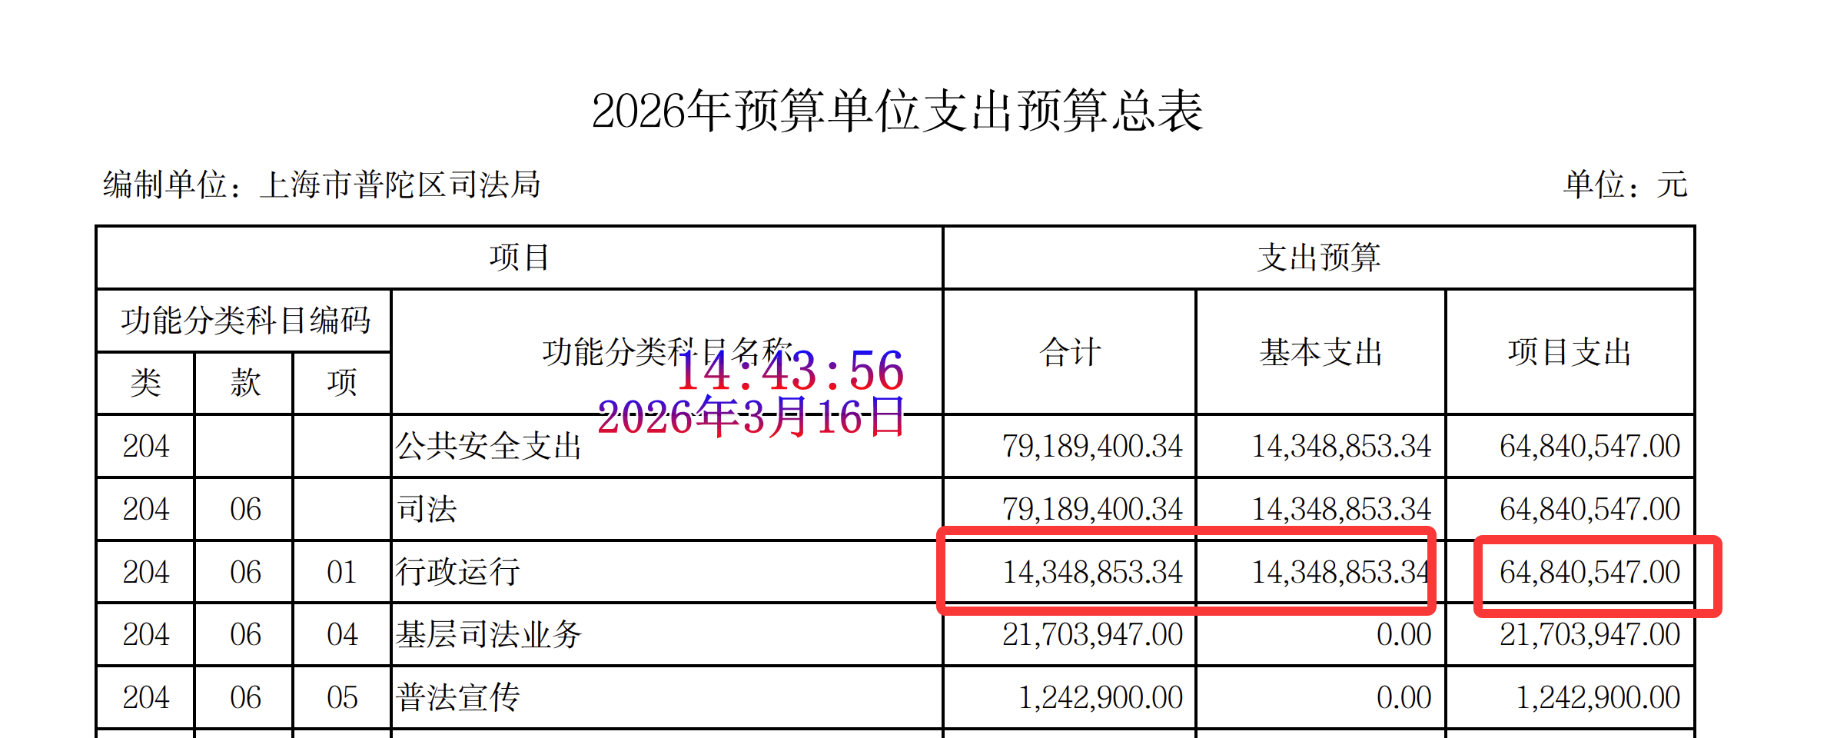
2026年度普陀区单位预算公开情况检查表

单位名称: 上海市普陀区司法局
公开网址：https://www.shpt.gov.cn/zhengwu/sfjbb-sfj/2026/69/202298/b0fd8c9eee7a4ce7b26cf9bcfa234254.pdf
2026年度单位预算公开检查内容 |  | 符合要求 | 问题截图
及时性 | 及时公开单位预算 | 是
内容规范性 | 封面 | 是
 | 目录 | 是
 | 主要职能 | 是
 | 机构设置 | 是
 | 名词解释 | 是
 | 预算编制说明 | 否 | 1.预算编制说明中“财政拨款收入支出增加（减少）的主要原因是业务量增加。” 2.预算编制说明中“2025年当年预算执行数为1690.69万元，2026年预算安排1434.89万元，比2025年预算执行数减少1.10%。”，这条比例不对。1434.89 相比 1690.69，约减少15.13%，不是 1.10%。 3.预算编制说明中第7项：同一条里前面写“56.12万元”，后面又写“2026年预算安排57.8万元”，前后矛盾。结合后面的预算表，56.12万元才是对的 4.预算编制说明中第13项：前面写“购房补贴（03项）207万元”，后面又写“2026年预算安排170.03万元，比2025年预算执行数增加21.74%”，但后面预算表写的购房补贴是 2,070,000元=207万元。如果按 207 万元与 241.76 万元相比，应是减少约14.38%，不是“增加21.74%” 5.第11项：正文写的是“医疗卫生与计划生育支出（210类）”，但预算表写的是“卫生健康支出（210类）”。前后口径不统一，建议统一。
 | 《单位财务收支预算总表》 | 是
 | 《单位收入预算总表》 | 是
 | 《单位支出预算总表》 | 否 | 2026年预算单位支出预算总表中行政运行”这一行，合计14,348,853.34元，基本支出14,348,853.34元，却又写项目支出64,840,547.00元。合计与分项之和不相等。
 | 《单位财政拨款收支预算总表》 | 是
 | 《单位一般公共预算支出功能分类预算表》 | 否 | 《单位一般公共预算支出功能分类预算表》中行政运行”这一行，合计14,348,853.34元，基本支出14,348,853.34元，却又写项目支出64,840,547.00元。合计与分项之和不相等。
 | 《单位政府性基金预算支出功能分类预算表》 | 是
 | 《国有资本经营预算支出功能分类预算表》 | 是
 | 《单位一般公共预算基本支出部门预算经济分类预算表》 | 是
 | 《单位“三公”经费和机关运行经费预算表》 | 是
 | 其他相关说明 | 否 | 1.其他相关说明中“公务用车购置及运行费9.98万元，与2025年预算数持平，主要原因是。”这句话残缺，无下文。 2.这是“单位预算”材料，但其他相关说明中文字写成“2026年部门预算安排购置车辆0辆”“部门预算安排购置单价100万元（含）以上设备”。建议统一改为“单位预算安排……”。
 | 项目经费情况说明 | 是

